TEA 2
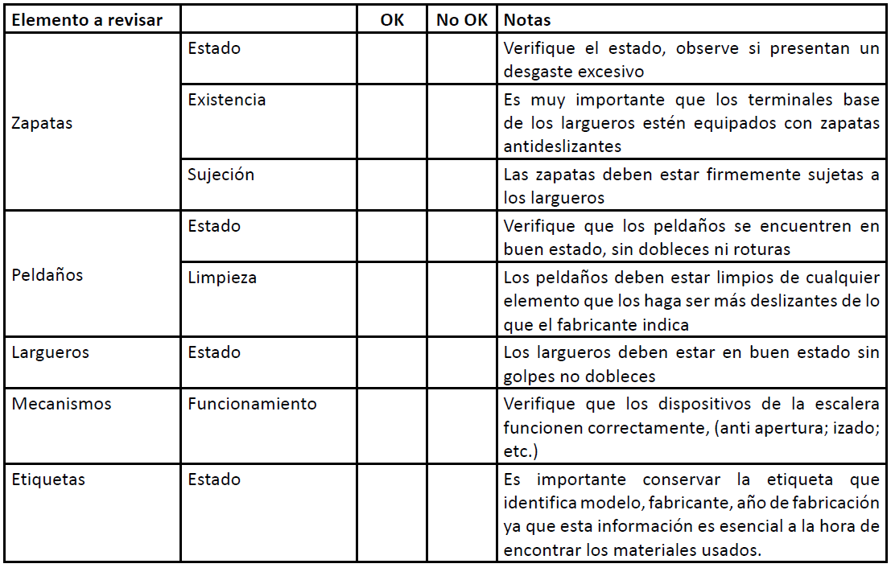
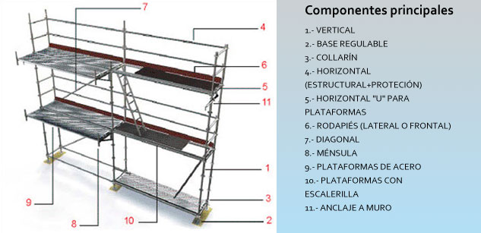
EVALUACIÓN DE RIESGO DE CAÍDAS
Datos generales |  | Lista de chequeo de escalera |  |  | Chequeo de las partes del Andamio
Sitio
Tarea a ejecutar
Lugar del Trabajo
Elaborado por:
Fecha
Altura del trabajo
Si la tarea puede ejecutarse con: | Especificaciones/ requerimientos
Aislamiento | Barandales
Escalera | Apoyable
 | Autoestable
Plataformas: | Autoestable
 | Movil
Andamios | Móvil
 | Estático
Canasta con grúa | grúa:
EPI TEA y accesorios | Arnés |  |  | Anclaje | Chequeo de plataformas elevadoras
 | Conector |  |  |  | Chasis y Plataforma (Cesta) |  | si no | Mecanismo de Tijeras |  | si no
 | Anclaje |  |  |  | 1. Tuercas apretadas |  |  | 1. Buen estado de las soldaduras
 | Descensores |  |  | Lonjitud de la eslinga | 2. Buen estado de neumáticos |  |  | 2. No hay fugas hidráulicas
 | Bloqueadores |  |  |  | 3. No hay fuga de aceite |  |  | 3. Buen estado de articulaciones
 | Cuerdas |  |  | Altura de desaceleración | 4. Buen esta de los mandos |  |  | Dispositivos de Seguridad
 | Mosquetones |  |  |  | 5. La base se encuentra nivelada |  |  | 1. Área debidamente señalizada antes de iniciar el trabajo
Cálculo de la distancia de Rescate |  |  |  |  | 6. Cuenta con puerta de acceso en buen estado |  |  | 2. Cuenta con parada de emergencia
Altura del trabajo |  |  |  | Altura del trabajador | 7. Plataforma limpia y libre de sustancias deslizantes |  |  | 3. Cuenta con Placa de Identificación
Distancia de caida |  |  |  |  | 8. Cuenta con barreras de protección en buen estado |  |  | 4. Cuenta con último mantenimiento programado
Distancia del rescate |  |  |  | Factor de seguridad | 9. Panel de mandos en buen estado |  |  | 5. Se indica la carga máxima de utilización del equipo
Describa señales de seguridad |  |  |  | Distancia de caida TOTAL | 10. Funcionamiento de la nivelación de las cesta |  |  | 6. Se indica la altura máxima de elevación del equipo

Descripción de los riesgos de caidas |  |  | Requerimientos | Describir los requerimientos de protección contra caidas |  | PLAN DE RESCATE |  |  | DESCRIPCIÓN
Descripción del riesgo |  | Medidas Preventivas | Sistema de protección contra caidas | Detención |  | Autorescate
 |  |  |  | Restricción |  | Por compañero
 |  |  |  | Posicionamiento |  | Brigada de rescate
 |  |  | Puntos de anclaje | Permanente |  | Personal especialista
 |  |  |  | Temporal |  | PLAN DE ENTRENAMIENTO
 |  |  | Equipo de protección Personal

Corte
PERMISO PARA EL USO DE AMOLADORAS Y DISCOS DE CORTE
Sitio: |  | Equipo de trabajo | Amoladora RPM | Disco RPM | Disco ɸ | Firma
Tarea a ejecutar:
Lugar del Trabajo:
Fecha:
Altura del trabajo:
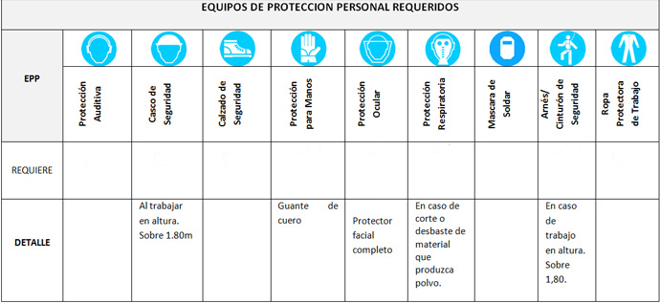
Antes del trabajo se verifica: | SI NO |  |  |  |  | Responsable del Área de Trabajo
El trabajador está entrenado e informado de los riesgos que tiene la máquina y forma de prevenirlos.
El EPI del trabajador, requiere adicionales como pantalla facial, máscara media cara para material particulado, ropa de cuero, EPI trabajo en alturas.
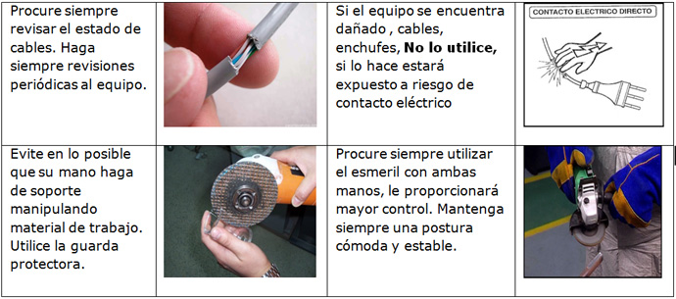
El cableado de la máquina y la fuente de energía sea la correcta para el equipo.
El disco a utilizar está en buenas condiciones de uso y es el adecuado para la tarea. Los discos rajados o picados no deben ser usados. |  |  |  |  |  | Responsable de la Unidad
La velocidad de rotación sea superior a las revoluciones de la máquina.
El diámetro de muela es compatible con la potencia y características de la máquina.
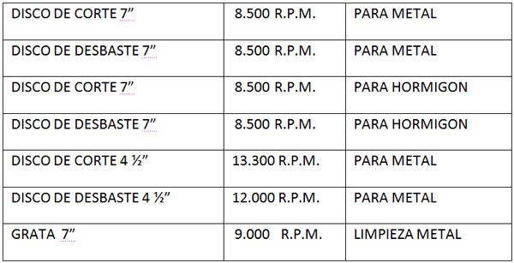
Tenga defensa adecuada para el diámetro del disco a usar.
Llave para cambio de disco. |  |  |  |  |  | Responsable BOSSI Yachay Tech
Enchufe con puesta a tierra.
Cables en buenas condiciones, incluyendo las extensiones.
Informativo: Durante el trabajo se verifica:
Los discos de corte o desbaste lleguen hasta 5 cm. desde el centro de su eje de colocación, respetando la indicación impresa en el disco, en el caso del disco de 7”, y en el caso del disco de 4 1/2”, será hasta los 3 cm.
Se ubiquen pantallas de protección para aislar las zonas de circulación.
La posición del trabajador y la de sus manos es adecuada en el arranque de la tarea.

